상품제안서
담아 프리미엄 접이식 폴딩테이블 | 상품코드: F22893

 |  |  |  |  |  |  | 02-412-0044 | www.easy1.co.kr
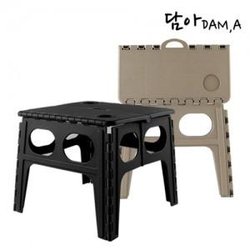

【상세/제작정보】

【인쇄/포장옵션】 | 실크, 스티커 / 포장불가능

【공급단가】 | 수량 | 50~ | 100~ | 500~ | 1,000~ | 2,000~
*VAT별도 | 단가 | 20,020원 | 19,300원 | 18,590원 | 17,870원 | 17,160원

【상품 URL】 | https://easy1.co.kr:443/src/goods_detail.php?gdno=22893

